GESTION DEL CAMBIO
 |  | GESTIÓN DEL CAMBIO |  |  |  | CO-FHSEQ-30 Rev-5 ENERO-2023

 |  | DOCUMENTO: | La modificación de los componentes de Rod Handler
PERSONA QUE PROPONE EL CAMBIO: |  | LIDERES DE PROYECTO |  | PUESTO: | TODOS
LIDER DEL PROCESO: |  | ANGEL IVAN TORRES |  | PROCESO: | GERENTE DE OPERACIONES
SECCIÓN 1: DESCRIPCIÓN DEL CAMBIO |  |  |  |  | FECHA: | 2025-10-25
SELECCIONE LA CLASE DE CAMBIO QUE DESEA REALIZAR (MARCAR CON UNA "X")
CAMBIO TEMPORAL |  |  |  | CAMBIO PERMANENTE |  | X
CAMBIO TECNICO |  |  | X | CAMBIO ADMINISTRATIVO
DESCRIBA EL CAMBIO A REALIZAR (EN CASO DE SER NECESARIO INCLUYA DOCUMENTOS EN ANEXO):
La modificación de los componentes fortalece el sistema estructural, minimizando daños a otros elementos del rod handler y facilitando el mantenimiento o el reemplazo de piezas en campo. Además, reduce los riesgos asociados a las actividades de mantenimiento. Se fabrican guardas de seguridad para las pinzas del rod handler en las diferentes líneas de operación, generando una barrera de paso. Se ajusta el mango de sujeción a dos puntos para realizar la maniobra con mayor firmeza y control sobre el brazo mecánico. Se instala una guarda de seguridad y una alerta sonora en los mandos del Rod Handler, permitiendo al equipo de trabajo ser alertado por el auxiliar que opere el equipo. |  |  |  | 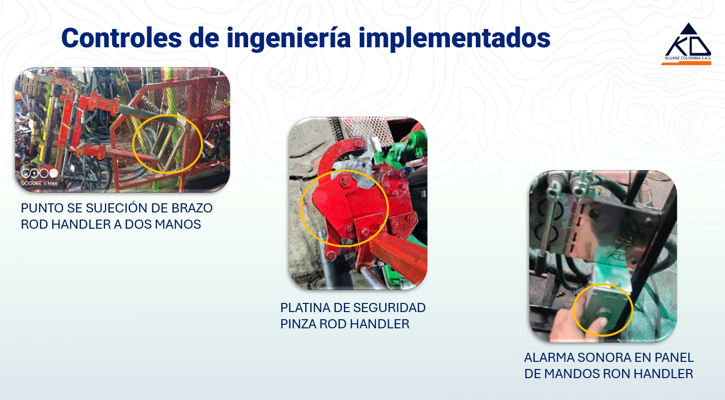

EL CAMBIO AFECTARA EL DESEMPEÑO DE SST |  | NO | Si la respuesta es "SI" continue realizando este documento
PROCESOS QUE ESTARÍAN INVOLUCRADAS EN EL CAMBIO (MARCAR CON UNA "X")
RECURSOS HUMANOS |  | HSE | OPERACIONES | FINANCIERO Y ADMINISTRATIVO | MANTENIMIENTO | LOGISTICA
 |  | X | X |  | X | X
TECNOLOGIA DE LA INFORMACIÓN |  | GERENCIA GENERAL | DIRECCION CORPORATIVA | COMITÉ DE SST | OTRO (DEFINA): | OTRO (DEFINA):
 |  |  |  | X
Para continuar con las siguientes secciones se debe convocar a reunión a las gerencias y lideres de las áreas involucradas en el cambio que se realizara, para analizar en conjunto los riesgos.
SECCIÓN 2: EVALUACIÓN DE RIESGOS SST
PELIGROS SST PODRÍA GENERAR EL CAMBIO (EVALUAR CON EL LIDER HSE )
PELIGRO PARA SST | NUEVO PELIGRO SST | PROBABILIDAD | CONSECUENCIA | RIESGO (VER TABLA DE REFERENCIA) | JERARQUIA DE CONTROLES * = Efectividad | DESCRIPCIÓN
Mecánico: Golpes, cortes, atrapamientos | SI | MEDIA | GRAVE | MODERADO | Ingeniería (***) | Platina, barrera estilo guarda de seguridad para el área de atrapamiento de la pinza

COSTO ESTIMADO PARA IMPLEMENTACIÓN DEL CAMBIO (USD): |  |  | $106.83 | TIEMPO ESTIMADO DE IMPLEMENTACIÓN (MESES) |  | 1
SECCIÓN 3 AUTORIZACIÓN DEL CAMBIO
DE A CUERDO AL ANALISIS REALIZADO SE APRUEBA EL CAMBIO: |  |  | SI | APROBADO POR: | HAROLD HERNANDEZ
SECCIÓN 4: PLANEACIÓN DEL CAMBIO
Responda las siguientes preguntas para tomarlas en cuenta en su planeación
INDIQUE LOS PROCESOS QUE ESTAN RELACIONADOS CON EL CAMBIO |  |  | MANTENIMIENTO / HSEQ / OPERACIONES / LOGISTICA
EL CAMBIO QUE SE REALIZARA NECESITARA LA ACTUALIZACIÓN DE ALGÚN DOCUMENTO (PROCEDIMIENTOS O FORMATOS) |  |  | NO | INDIQUE EL CÓDIGO Y NOMBRE DEL DOCUMENTO QUE SE DEBE ACTUALIZAR | N/A
EL CAMBIO QUE SE REALIZARA NECESITARA LA CREACIÓN DE UN NUEVO DOCUMENTO (PROCEDIMIENTOS O FORMATOS) |  |  | NO
INDIQUE QUE PUESTOS DE TRABAJO REQUIEREN DE CAPACITACIÓN |  |  | Perforistas; Auxiliares de Perforación; Profesional HSEQ; Auxiliar HSEQ
PLAN DE TRABAJO DE IMPLEMENTACIÓN DEL CAMBIO |  |  |  | SEGUIMIENTO DE IMPLEMENTACIÓN DEL CAMBIO
ACTIVIDADES A REALIZAR | REPONSABLE | FECHA INICIO | FECHA FIN | ESTATUS | IDENTIFICACIÓN DE DESVIACIONES | CORRECCION DE DESVIACIONES
Prueba inicial con las mejoras en el equipo Rod Handler | HSE / Operaciones | 2025-11-01 | 2025-11-21 | Cerrado
Entrenamiento de personal por auxiliares de la filial de México | HSE / Operaciones | 2025-11-01 | 2025-11-21 | Cerrado
Actualización de procedimiento extracción de tubería con equipos Rod Handler y Rod Breaker | HSE / Operaciones | 2025-11-01 | 2025-11-21 | Cerrado
Actualización de matriz de riesgo | HSE / Operaciones | 2025-11-01 | 2025-11-21 | Cerrado
SECCIÓN 5: IMPLEMENTACIÓN DEL CAMBIO
LIDER DE PROCESO VALIDA LA IMPLEMENTACIÓN EN SU PROCESO (MARCAR CON UNA "X")
RECURSOS HUMANOS |  | HSE | OPERACIONES | FINANCIERO Y ADMINISTRATIVO | MANTENIMIENTO | LOGISTICA
 |  | Implementado | Implementado | Implementado | Implementado | Implementado
TECNOLOGIA DE LA INFORMACIÓN |  | GERENCIA GENERAL | DIRECCION CORPORATIVA | COMITÉ DE SST | OTRO (DEFINA): | OTRO (DEFINA):
 |  |  |  | Implementado
SE DA POR CERRADA LA GESTIÓN DEL CAMBIO CUANDO TODOS LOS LIDERES DE PROCESO CONFIRMEN LA IMPLEMENTACIÓN DEL CAMBIO |  |  |  |  | FECHA CIERRE
RECUERDE: INFORMAR ESTA GESTIÓN DEL CAMBIO a través de RHOMB en la sección Reporte de Acción de Mejora en el módulo de HSEQ.

TABLA REF
